урок 1
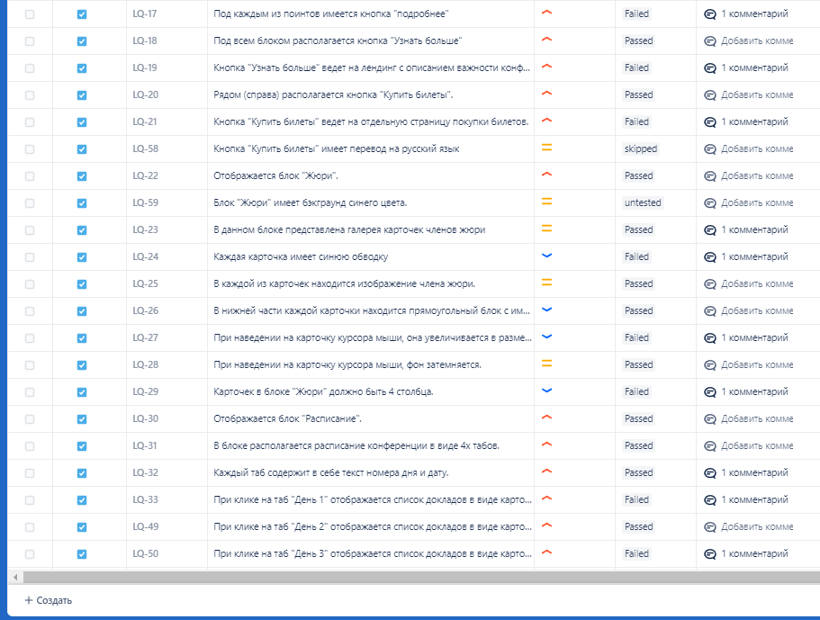
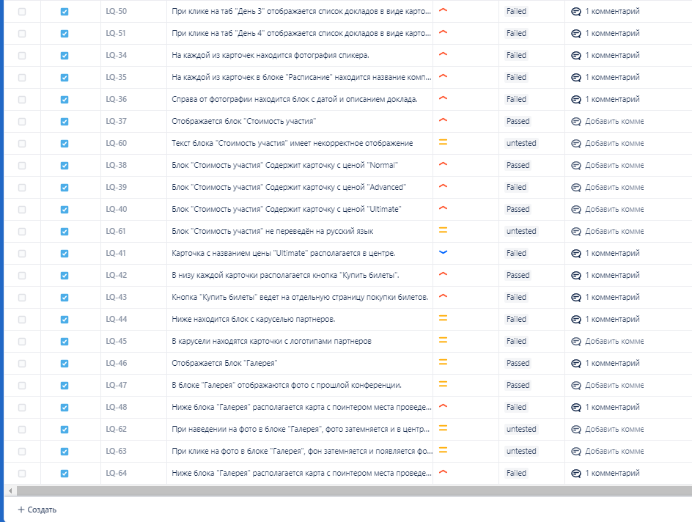
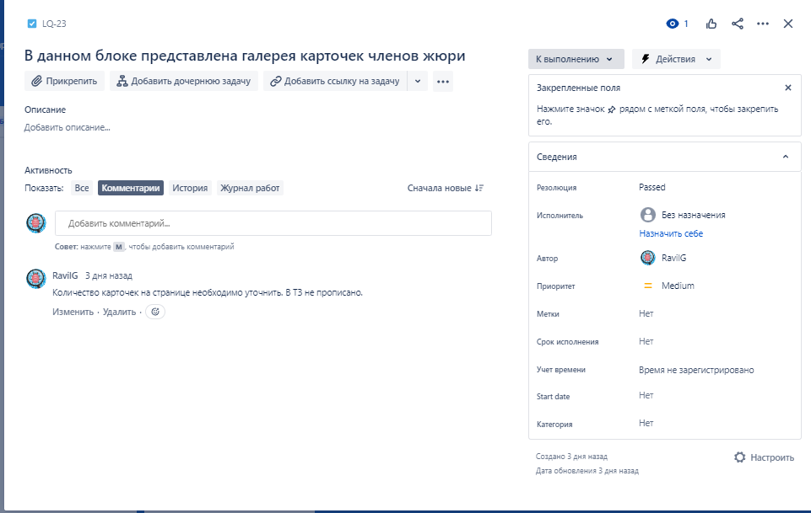
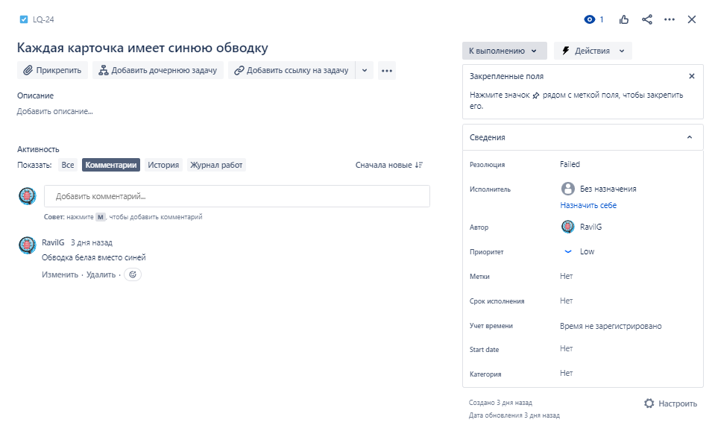
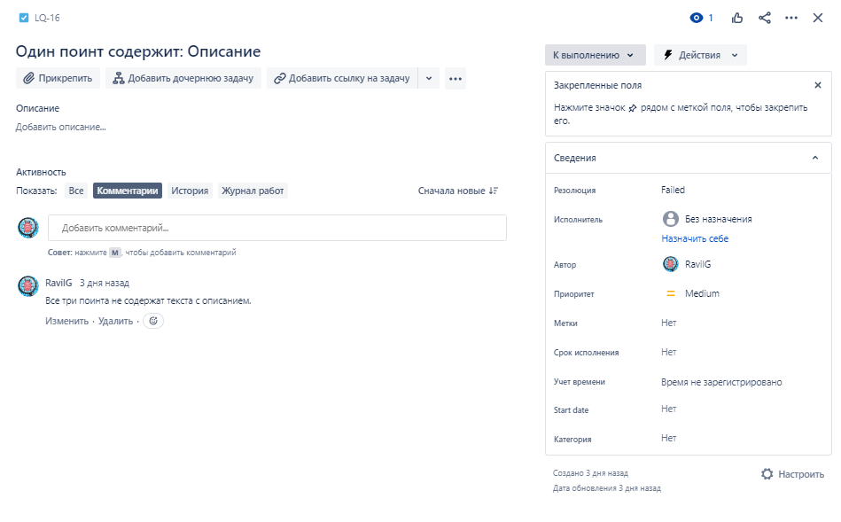
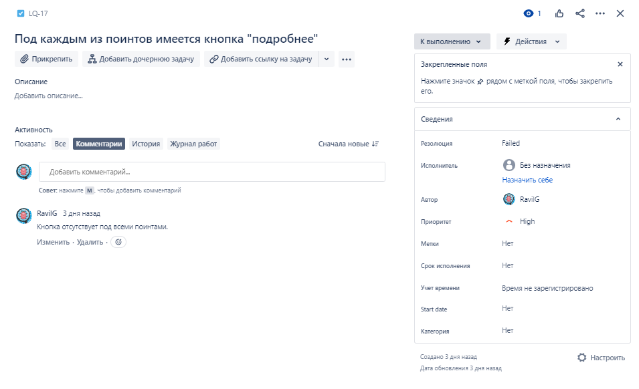
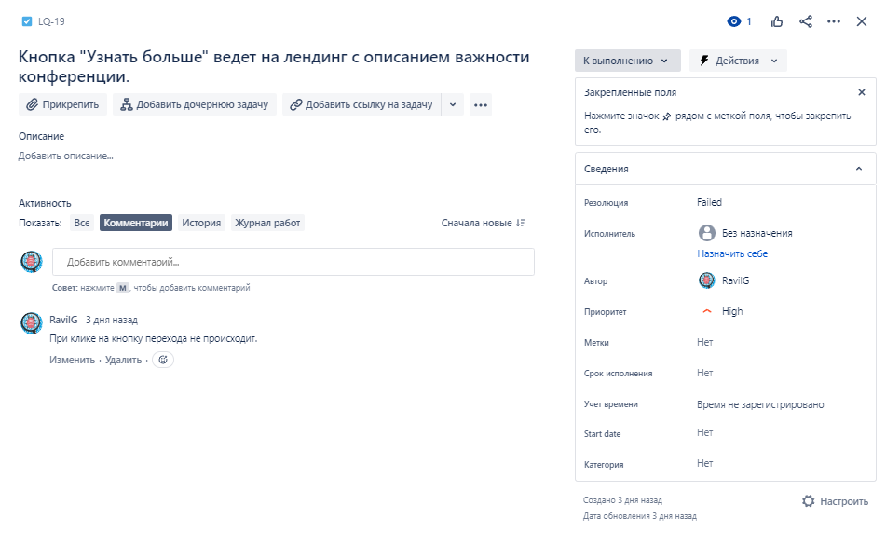
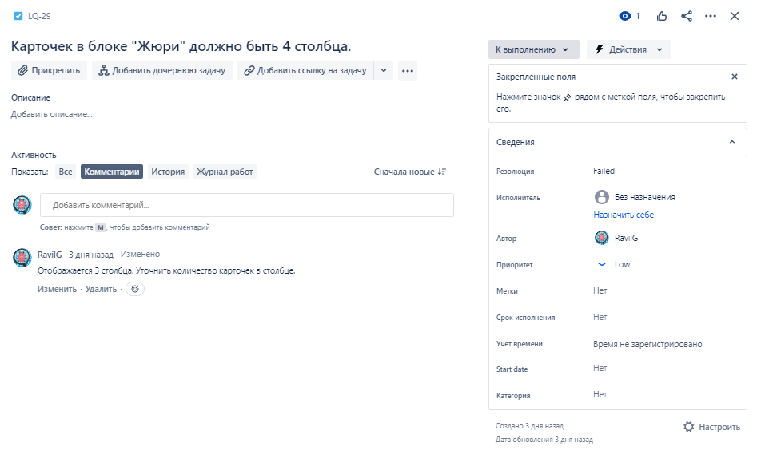
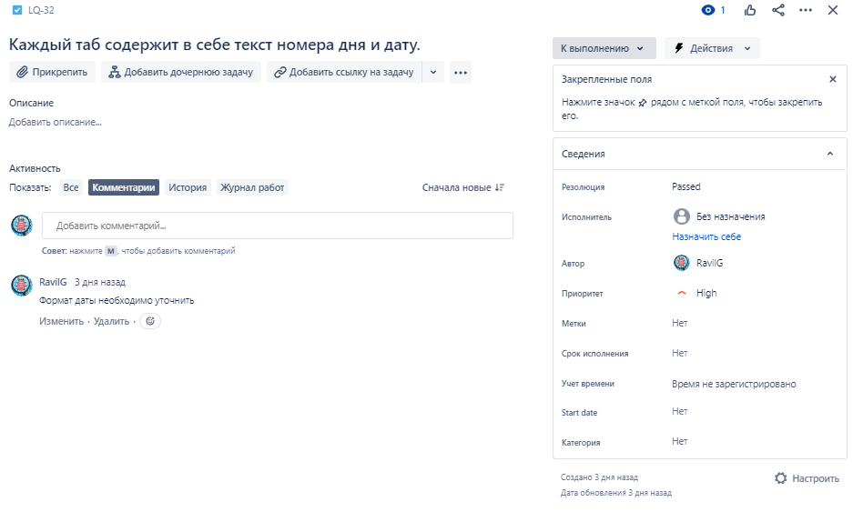
Задание 1. Нобходимо ознакомиться с техническим заданием и составить чек-лист.

Лендинг конференции: https://test-stand.gb.ru/seminar_stands/umeet/index.html Необходимо реализовать лендинг для конференции по тестированию. Хедер лендинга содержит: фоновое изображение, логотип компании, даты проведения, заголовок конференции, а также кнопку "Купить билеты". Кнопка "Купить билеты" ведет на отдельную страницу покупки билетов. Под блоком "Хедер" располагается блок с описанием конференции, а также каунтером обратного отсчета до начала конференции. Под каунтером находятся даты проведения конференции, а также кнопка "Купить билеты". Кнопка "Купить билеты" ведет на отдельную страницу покупки билетов. Блок "Почему стоит посетить". Имеет заголовок "Почему стоит посетить". В блоке располагаются поинты (изображение, название, описание) с описанием почему стоит посетить конференцию. Под каждым из поинтов имеется кнопка "подробнее". Под всем блоком располагается кнопка "Узнать больше", которая ведет на ленинг с описанием важности конференции. Рядом (справа) располагается кнопка "Купить билеты". Кнопка "Купить белеты" ведет на отдельную страницу покупки билетов. Блок "Жюри". В данном блоке представлена галерея карточек членов жюри. Каждая карточка имеет синюю обводку, в каждой из карточек находится изображение члена жюри. В нижней части каждой карточки находится прямоугольный блок с именем и фамилией члена жюри, а также указана его должность. При наведении на карточку курсора мыши, она увеличивается в размере и фон затемняется. Всего 4 столбца должно быть. Блок "Расписание". В блоке располагается расписание конференции. ПО дням расписаны доклады. Всего 4 дня, в каждом из табов дней находятся доклады, Они представлены в виде карточек. На каждой из карточек находится фотография спикера и название компании, в которой работает спикер. Справа от фотографии находится блок с датой и описанием доклада. Блок "Стоимость участия" содержит три цены: Normal, Advanced, Ultimate. В каждой из карточек есть описание, цена. Центральная карточка - Ultimate,

№ | Проверка | Статус | Комментарий
1
2
3
4
5
6
7
8
9
10
11



